Накладная-№3
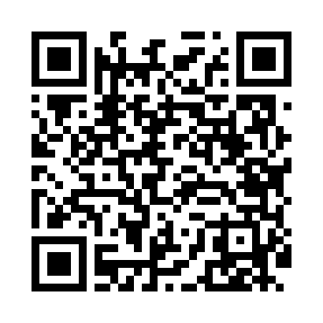
Номер товарно-транспортной накладной: |  |  | Торговый представитель: Amriyev Muhammad
Поставщик: Toshkent falcon fly 2 |  |  | Телефон торгового представителя: +998972880505
Дата отгрузки: 14.12.2025 |  |  | Контрагент: """" Klient
Дата консигнации: |  |  | Адрес:
Доставщик: |  |  | Телефон:
Телефон доставщика:
Время заказа: 14.12.2025 09:40:00
№ | Штрих-код | Название товаров (работ,услуг) | Количество | Количество в кейсе | Цена | Сумма
 |  |  | 132 |  |  | 239
1 | 6915646559390 | Пластмасса ликоб 5.6" A363 14.2x14.2x5.4cm DB -59-39 | 10 | 10 шт. | 1 | 10
2 | 6915646559406 | Пластмасса ликоб 4.2" D176142 4.2" 10.5x10.5x 5.5 sm DB-59-40 | 10 | 10 шт. | 0.90 | 9
3 | 6937713905312 | Металлическая подставка для Бумаги DB-306-19 | 15 | 15 шт. | 1.50 | 22.50
4 | 6974494340260 | Металлическая подставка для фруктов KD47-147, Fruit Basket DB-2-187 | 4 | 4 шт. | 4.70 | 18.80
5 | 6988321594665 | Ложка 815-3 DB-3-107 | 10 | 10 шт. | 1.80 | 18
6 | 6972557918852 | Швабра для мытья пола 956-885 DB-83-157 | 2 | 2 шт. | 2.50 | 5
7 | 6976861190072 | Швабра для мытья пола 1097-S9 DB-83-168 | 2 | 2 шт. | 3.40 | 6.80
8 | 6920240023499 | Коврики напольные для ванной комнаты 50*80CM XP-23-49 | 1 | 1 шт. | 4.80 | 4.80
9 | 6920240023475 | Коврики напольные для ванной комнаты В большо й каропке 60 шт50*80CM XP-23-47 | 1 | 1 шт. | 3.70 | 3.70
10 | 6920240023598 | Коврики напольные для ванной комнаты 45*55CM XP-23-59 | 2 | 2 шт. | 3.60 | 7.20
11 | 2019953717161 | Стеклянная салатница 33 см (gold) XP-12-143 | 4 | 4 шт. | 3.60 | 14.40
12 | 2017464676939 | Стеклянная салатница 27 см (gold) XP-12-144 | 4 | 4 шт. | 2.80 | 11.20
13 | 2010615931086 | Стеклянная салатница 33 см (white+gold) XP-12 -29 | 4 | 4 шт. | 3.60 | 14.40
14 | 2014313527428 | Стеклянная салатница 27 см (white+gold) XP-12 -28 | 4 | 4 шт. | 2.80 | 11.20
15 | 6915641604019 | Пластмасса ликоб 36x16.5x2 см DB-59-35 | 6 | 6 шт. | 3 | 18
16 | 6915646512043 | Соус учун махсус идиш D176042 10.5x8.7x6.1 sm DB-59-26 | 50 | 50 шт. | 0.70 | 35
17 | 6980843560302 | Металлический поднос KD60-344L, Plate, 30×30 см DB-2-248 | 2 | 2 шт. | 3 | 6
18 | 6971033236404 | Металлический поднос 32×36×40 см XP-30-103 | 1 | 1 шт. | 23 | 23
Итого: 239$|->UZS: 2,987,500.00

